상품제안서
은행잎메모잇 | 상품코드: S05350

 |  |  |  |  |  |  | 02-713-8555 | www.synergygift.co.kr
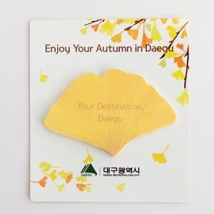

【상세/제작정보】 | 참 예쁜 계절의 은행잎메모잇

【인쇄/포장옵션】 | 풀칼라 / OPP(비닐)

【공급단가】 | 수량 | 1,000~ | 2,000~ | 3,000~ | 5,000~ | 10,000~
*VAT별도 | 20매 | 690원 | 650원 | 630원 | 620원 | 600원
 | 30매 | 780원 | 730원 | 720원 | 700원 | 690원
 | 50매 | 950원 | 890원 | 870원 | 850원 | 830원

【상품 URL】 | https://www.synergygift.co.kr:443/src/goods_detail.php?gdno=5584

